6_Đổ Dữ Liệu Sản Phẩm Ra trangu
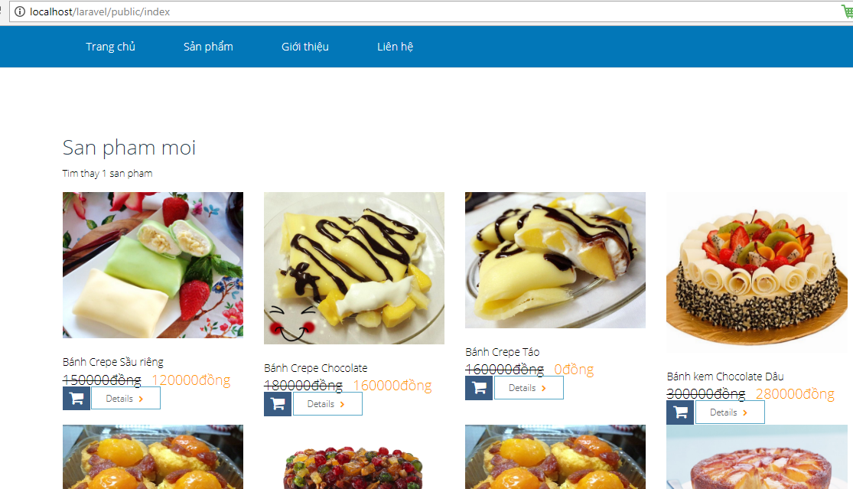
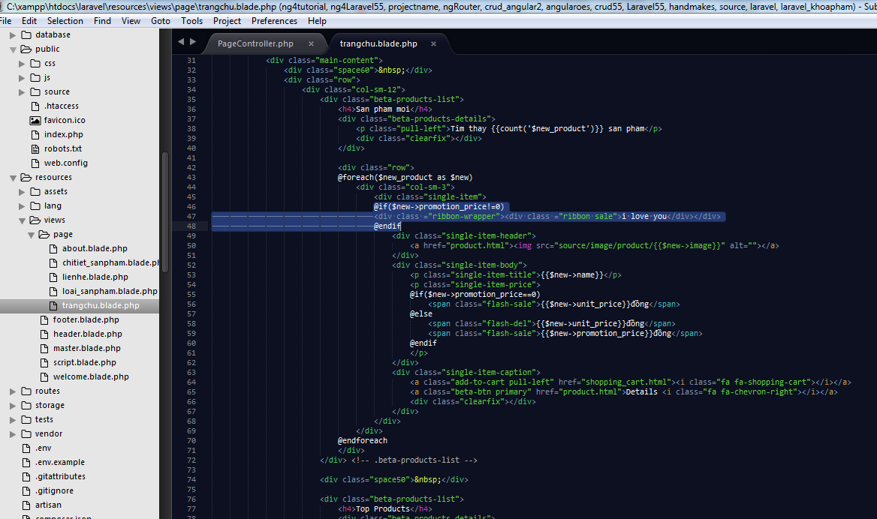
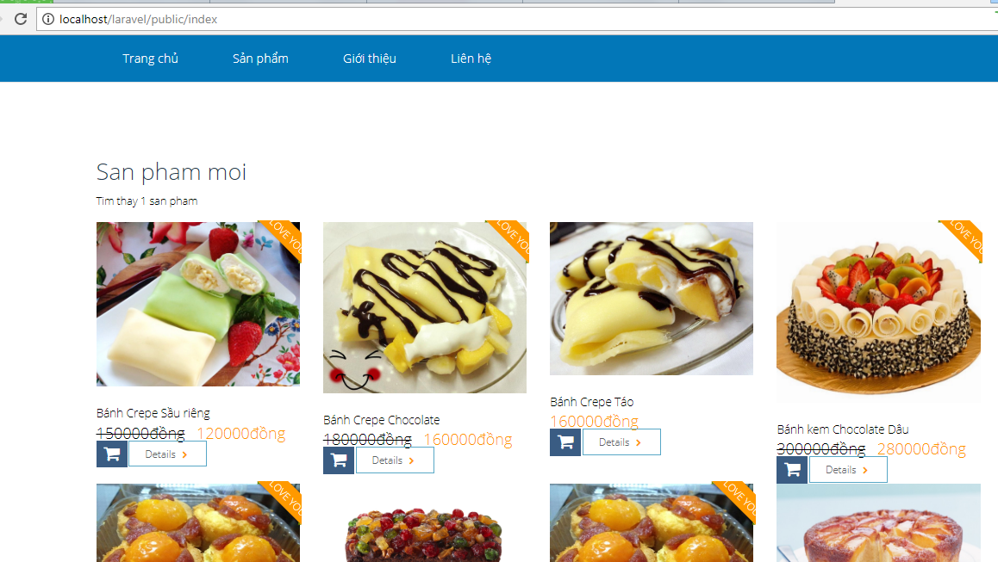
 |  |  | PHP Laravel 5x - Website bán hàng Bài 7: Đổ Dữ Liệu Sản Phẩm Ra Trang Chủ

 | Vao pagecontroller, vi no cung hiren thi o trang chu, nen chung ta vao function getIndex() de viet cau lenh tra ve

 |  | Chung ta muon tra ve ket qua la cac san pham moi nhat
 |  | San pham moi nhat thi có truong new =1
 |  | Chung ta tien hnh tao 1 bien $new_product, bien nay nhan cac gia tri tra ve cua caulenh truy ven voi dieu kien where
 |  | Sau do, bien nay tra ket qua , hien thi ve cho virew Trangchu |  | public function getIndex(){
 |  |  |  |  | $slide =Slide::all();
 |  |  |  |  | //return view('page.trangchu',['slide'=>$slide]);
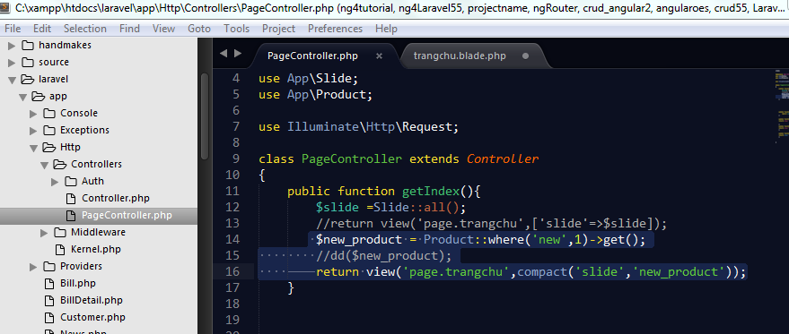
 |  |  |  | $new_product = Product::where('new',1)->get();
 |  |  |  | //dd($new_product);
 |  |  |  |  | return view('page.trangchu',compact('slide','new_product'));
 |  |  |  | }

 | Chung ta qua trangchu.blade.php đe thuc hien vong lap foreach() , de hien thi san pham moi nhat ra trang chu
 | Chung ta tien hành xoá bot thẻ html của các san pham có <div class="col-sm-3">
 |  | Chỉ chừa lại một thẻ thoi nhé ( vì chúng ra dùng vòng lap

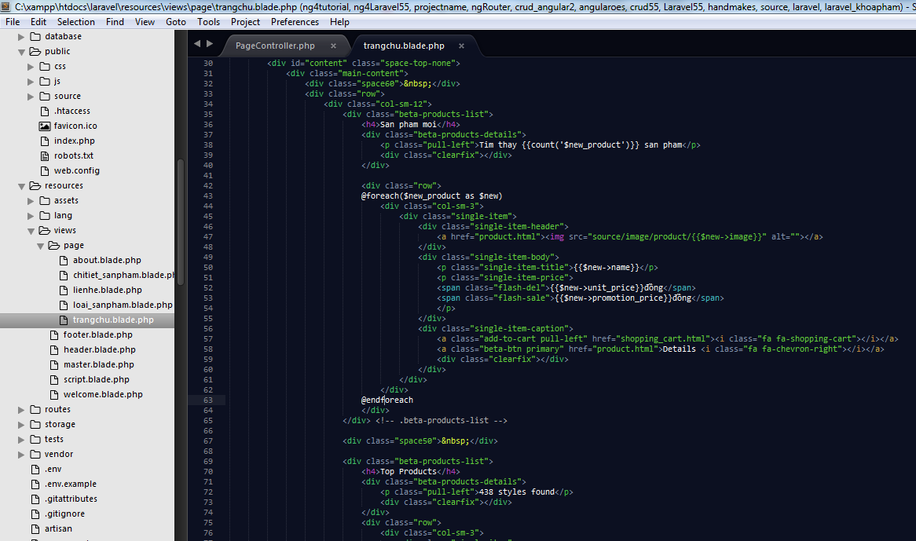

Dùng vòng lap foreach() để xxuatas du lieu ra
Biến $new_product duoc lay tu ben pagecpontroller nhé, sau do gan cho bien $new
Biến $new nay giong nhu 1 caimang, dung de xuat du lieu ra cho tung truong co trong database

Câu lệnh : {{$new->name}} :dung dẻ xuat truong name co trong database ra

Chay thu nhe

